Mynd III-1
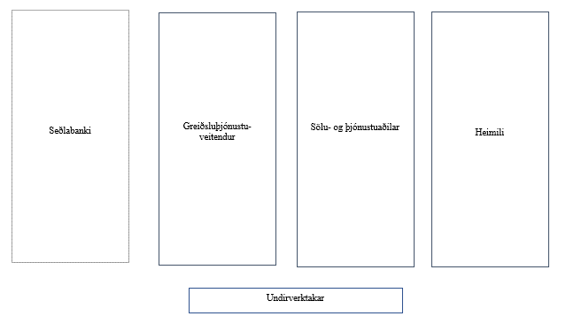
Kostnaður við smágreiðslumiðlun 2023/1

Mynd III-1
Þátttakendur í virðiskeðju greiðslumiðlunar

Heimild: Seðlabanki Íslands.

Mynd III-2
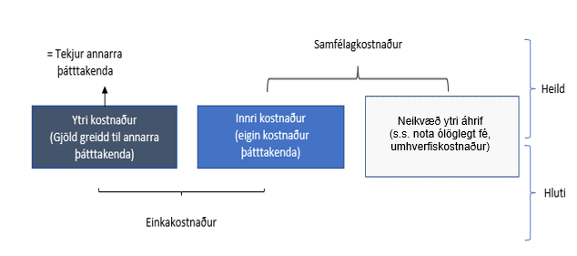
Kostnaður við smágreiðslumiðlun 2023/1

Mynd III-2
Einka- og samfélagskostnaður í greiðslumiðlun

Heimild: Seitz; kruger. Typology of payment costs. Birt í grein Sintonen, M. og Takala, K. (2022). Costs of retail payments in Finland: What paying costs? Expository Studies. Seðlabanki Finnlands

Mynd V-1
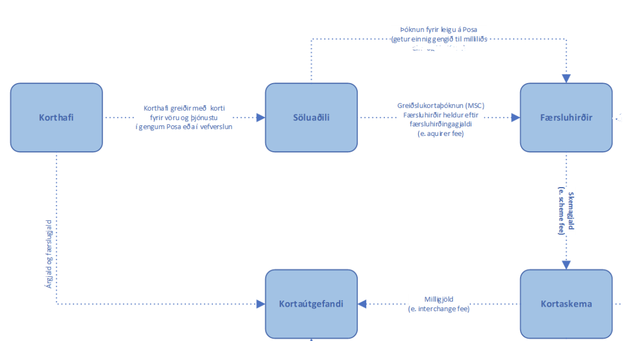
Kostnaður við smágreiðslumiðlun 2023/1

Mynd V-1
Virðiskeðja greiðslukorta1

1 Lesa má nánar um aðkomu aðila að greiðslukortum hér: https://www.sedlabanki.is/utgefid-efni/rit-og-skyrslur/rit/2023/02/17/Skyrsla-um-innlenda-ohada-smagreidslulausn/
Heimild: Seðlabanki Íslands.

Mynd V-2
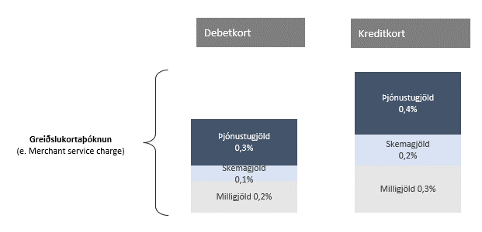
Kostnaður við smágreiðslumiðlun 2023/1

Mynd V-2
Greiðslukortaþóknun

Heimild: Seðlabanki Íslands.
%

 | Debetkort | Kreditkort
Þjónustugjöld | 0.003 | 0.004
Skemagjöld | 0.001 | 0.002
Milligjöld | 0.002 | 0.003

Rammi 1_Mynd 1
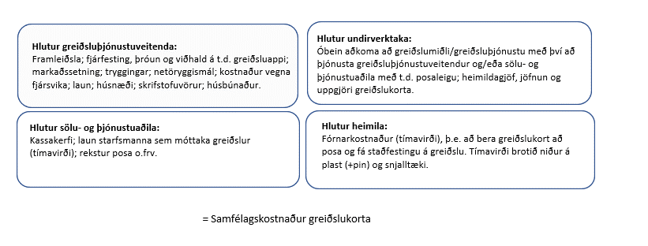
Kostnaður við smágreiðslumiðlun 2023/1

Mynd 1
Samfélagskostnaður (innri kostnaður) greiðslukorta

Heimild: Seðlabanki Íslands.

Rammi 2_Mynd 2
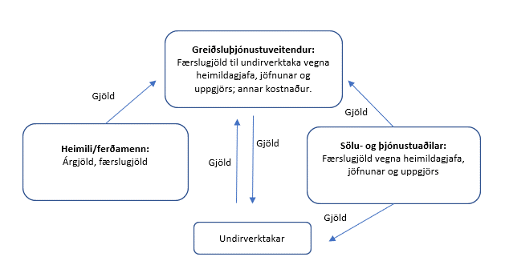
Kostnaður við smágreiðslumiðlun 2023/1

Mynd 2
Gjöld (ytri kostnaður) greiðslukorta

Heimild Seðlabanki Íslands.

